ТЕХ ОТЧЕТ
РАБОЧИЙ ТЕХНИЧЕСКИЙ ОТЧЕТ |  |  |  |  | № 202005004
 |  |  |  |  | ДАТА: 25.05.2020
Ф.И.О. владельца а/м |  |  |  | Абилов Д.Е.
Ф.И.О. составившего отчет |  |  |  | Иманкул Б.Е.
Номер телефона с кодом города |  |  |  | 7 (7122) +77710444831
Модель |  |  | Идентификационный номер автомобиля |  | Пробег | Дата продажи
Ravon Nexia R 3 |  |  | MX1TA69V9KA085488 |  | 11,300 | 2019-11-25
Обстоятельства при которых обнаружена проблема |  |  |  | Описание проблемы
 |  |  |  | По словам клиента при повороте руля звук в ходовой части авто и люфт руля. В ходе осмотра автомашины, нами был выявлен дефект крестовины переходящий от рейки до рулевого механизма.
А. |  | Автомобиль стоял, двигатель не работал
В. | Автомобиль находился в движении: |  |  | Информация относительно проблемы (Приложить чертеж или фотграфию неисправности)
 |  | При торможении
 |  | При переходе от ускорения к накату
 |  | При переключение на задний ход |  | 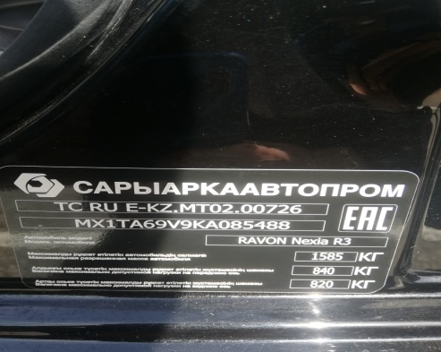 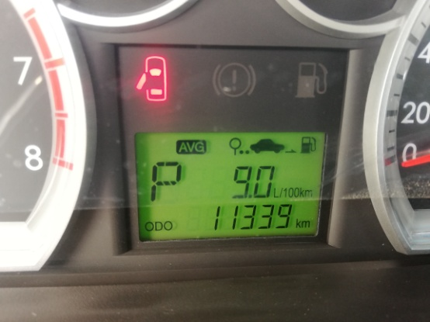
 |  | При повороте
 |  | При ускорении
 |  | При замедлении
 |  | При ______ оборотах в минут
 |  | При любой скорости
 |  | На неровной дороге
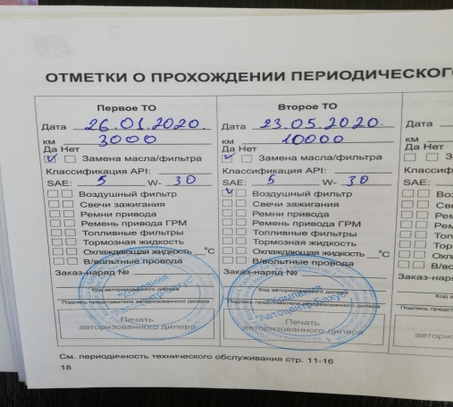
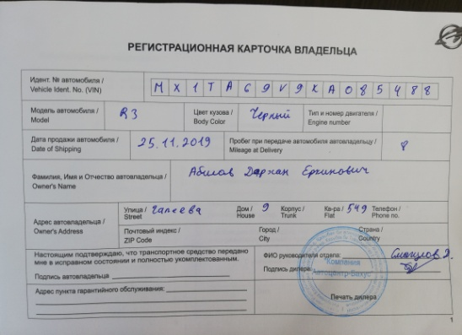
 |  | На _____ передаче
С. | При использовании:
 |  | Тормозов |  | 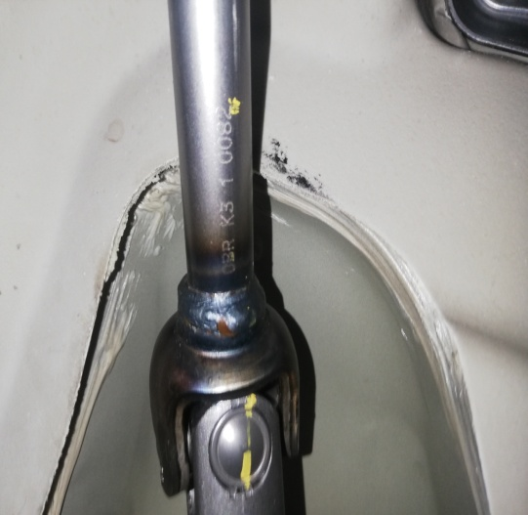 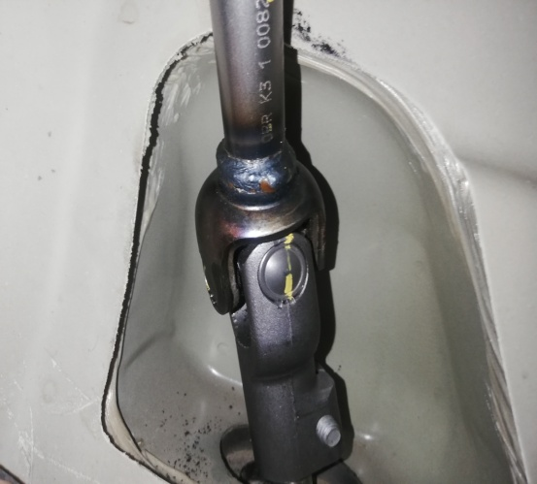
 |  | При повороте руля
 |  | При выключении сцепления
 |  | Обогревателя / кондиционера
 |  | При работе стеклоочистит / омывателя
 |  | При включении радио / CD проигрыват
 |  | Обогревателя заднего стекла
 |  | Прочее
D.
 |  | При запуске
 |  | При прогреве
 |  | На холотом ходу
C)
 |  | При горячем двигателе
E. | Возникает:
 |  | При ускорении
 |  | При высоких оборотах двигателя
 |  | При большой скорости
 |  | При большой загрузке багажника
F. | Когда случается по времени: |  |  | Информация о проблемной детали
X
 |  | Всегда |  | Номер детали по каталогу: | 42500435(96535274)
 |  | Иногда |  | Наименование детали: | Крестовина руля
 |  | После _____ км движения |  | Название поставщика: | Равон Моторс Казахстан ТОО
 |  | После _____ минут езды |  | LOT № детали:
Действия инженера по гарантии дилерского предприятия |  |  |  | Для устронения неисправности требуется замена промежуточного вала рулевого механизма.

Ответственный Отдел по принятию мер и исследованию проблемы

 |  |  |  | (заполняется со стороны Отдела Гарантии качества ЗАО "GM Uzbekistan")
Подпись мастера Смагулов Н.Б. Подпись инж.по гарантии "УЗАвто Азия" Хакимбаев А.И. |  |  |  | Подпись инж.по гарантии"Равон Моторс Казахстан ТОО____Хакимбаев А.И

Подпись инженера по гарантии Иманкул Б.Е.

